Tabelle1
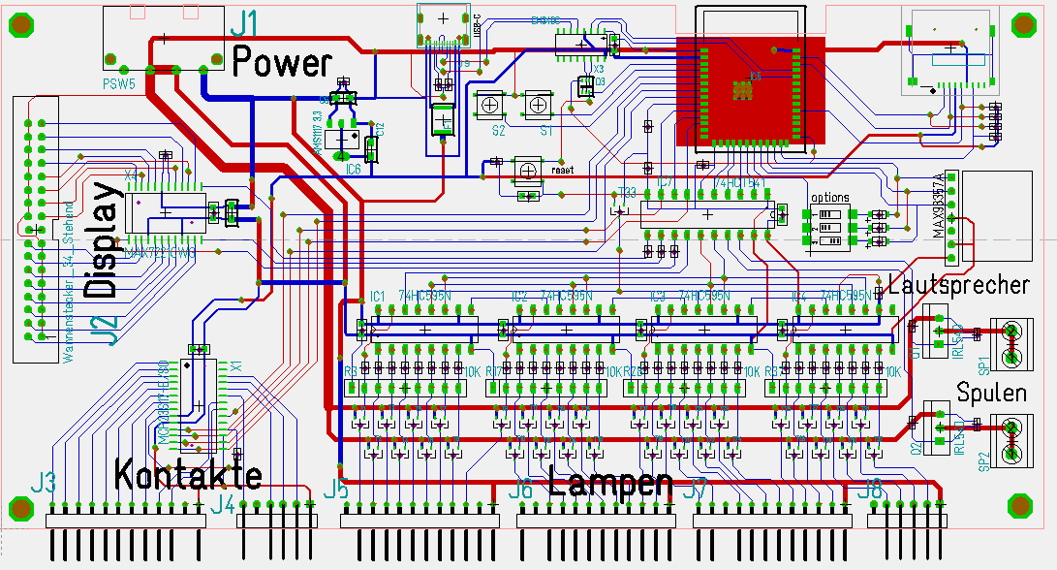
J5 |  |  |  | J6 |  |  |  | J7 |  |  |  | J8 |  |  |  | J1 | Power
Pin | Lamp# | Funktion |  | Pin | Lamp# | Funktion |  | Pin | Lamp# | Funktion |  | Pin | Lamp# | Funktion |  | Pin | Funktion
12 |  | KEY |  | 12 |  | N/U |  | 12 | T19 |  |  | 6 |  | KEY |  | 1 | N/U
11 | T1 |  |  | 11 |  | KEY |  | 11 | T20 |  |  | 5 | T29 |  |  | 2 | GND
10 | T2 |  |  | 10 | T10 |  |  | 10 |  | KEY |  | 4 | T30 |  |  | 3 | GND
9 | T3 |  |  | 9 | T11 |  |  | 9 | T21 |  |  | 3 | T31 |  |  | 4 | 5Volt
8 | T4 |  |  | 8 | T12 |  |  | 8 | T22 |  |  | 2 | T32
7 | T5 |  |  | 7 | T13 |  |  | 7 | T23 |  |  | 1 |  | 5Volt
6 | T6 |  |  | 6 | T14 |  |  | 6 | T24
5 | T7 |  |  | 5 | T15 |  |  | 5 | T25
4 | T8 |  |  | 4 | T16 |  |  | 4 | T26
3 | T9 |  |  | 3 | T17 |  |  | 3 | T27
2 |  | N/U |  | 2 | T18 |  |  | 2 | T28
1 |  | 5Volt |  | 1 |  | 5Volt |  | 1 |  | 5Volt

J3 |  |  |  |  | J4 |  |  |  |  |  |  | J2 | Display
Pin | Kontakt# | Port | Funktion |  | Pin | Kontakt# | Port | Funktion |  |  | Funktion | Pin | Pin | Digit# | Funktion
12 | SW1 | GPB0 |  |  | 6 | SW10 |  |  |  |  | GND | 1 | 2 | DIG1
11 | SW2 | GPB1 |  |  | 5 |  |  | KEY |  |  | GND | 3 | 4 | DIG5
10 | SW3 | GPB2 |  |  | 4 | SW11 |  |  |  |  | GND | 5 | 6 | DIG7
9 | SW4 | GPB3 |  |  | 3 | SW12 |  |  |  |  | GND | 7 | 8 | DIG3
8 | SW5 | GPB4 |  |  | 2 | SW13 |  |  |  |  | GND | 9 | 10 | DIG2
7 | SW6 | GPB5 |  |  | 1 |  |  | GND |  |  | GND | 11 | 12 | DIG6
6 | SW7 | GPB6 |  |  |  |  |  |  |  |  | GND | 13 | 14 | DIG4
5 | SW14 | GPB7 | (RESERVE) |  |  |  |  |  |  |  | GND | 15 | 16 | DIG0
4 | SW8 | GPA1 |  |  |  |  |  |  |  |  | N/U | 17 | 18 | N/U
3 | SW9 | GPA0 |  |  |  |  |  |  |  |  | SEG_DP | 19 | 20 | GND
2 |  |  | KEY |  |  |  |  |  |  |  | SEG_G | 21 | 22 | GND
1 |  |  | GND |  |  |  |  |  |  |  | SEG_F | 23 | 24 | GND
 |  |  |  |  |  |  |  |  |  |  | SEG_E | 25 | 26 | GND
 |  |  |  |  |  |  |  |  |  |  | SEG_D | 27 | 28 | GND
 |  |  |  |  |  |  |  |  |  |  | SEG_C | 29 | 30 | GND
 |  |  |  |  |  |  |  |  |  |  | SEG_B | 31 | 32 | GND
 |  |  |  |  |  |  |  |  |  |  | SEG_A | 33 | 34 | GND

